Work Center
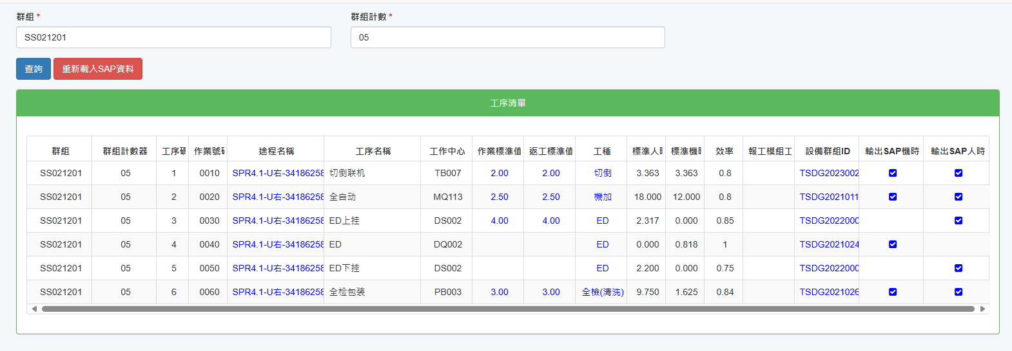
Group | Curr | Process | VORNR | Route name | Process Name | Work Center | Work Center Name | Production standard value | Production standard value of rework | Process Type | Machine group
SS021201 | 5 | 1 | 0010 | SPR4.1-U右-34186258C-立万-L113 | 切倒联机 | TB007 | SPR4.1-U系列-切倒 | 2.00 | 2.00 | Cutting | TSDG20230027
SS021201 | 5 | 2 | 0020 | SPR4.1-U右-34186258C-立万-L113 | 全自动 | MQ113 | L113全自动-SPR4.1-U系列-机加工 | 2.50 | 2.50 | Machining | TSDG20210110
SS021201 | 5 | 3 | 0030 | SPR4.1-U右-34186258C-立万-L113 | ED上挂 | DS002 | SPR4.1-U/-C/-S/2YN/SPR8-9441+电泳 | 4.00 | 4.00 | KTL | TSDG20220008
SS021201 | 5 | 4 | 0040 | SPR4.1-U右-34186258C-立万-L113 | ED | DQ002 | SPR4.1-U/-C/-S/2YN/SPR8-9441+电泳线 |  |  | KTL | TSDG20210246
SS021201 | 5 | 5 | 0050 | SPR4.1-U右-34186258C-立万-L113 | ED下挂 | DS002 | SPR4.1-U/-C/-S/2YN/SPR8-9441+电泳 |  |  | KTL | TSDG20220009
SS021201 | 5 | 6 | 0060 | SPR4.1-U右-34186258C-立万-L113 | 全检包装 | PB003 | SPR4.1系列-检测+包装 | 3.00 | 3.00 | EOL | TSDG20210266

